Sheet1
https://prog-8.com/docs/git-env-win
を参考にした。
特に「リモートリポジトリの作成」以下。

リモートリポジトリの作成（New repository）

GitHubにSSHの設定をする |  |  | #既にやっていたので省略
 | 新しい SSH キーを生成する
 | GitHub アカウントへSSHキーを追加する
 | SSH 接続を確認する

GitHubにプッシュする
 | Gitを使う準備をする | #git管理したいディレクトリへ移動
 | git init
 | （リポジトリ側） git@github.comから始まる1行をコピー。
 | git remote add origin <URL>
 | git remote -v
 | git add .
 | git commit -m "XXX"
 | git push origin YYY | #YYYは、push対象としたいローカルリポジトリ側のheadを指定する。
 |  | #なお、ローカルリポジトリのデフォルトのheadは「master」なので、YYYは「master」となる。
 | GitHub上で確認
 |  |  |  | ↓手順コマンド↓
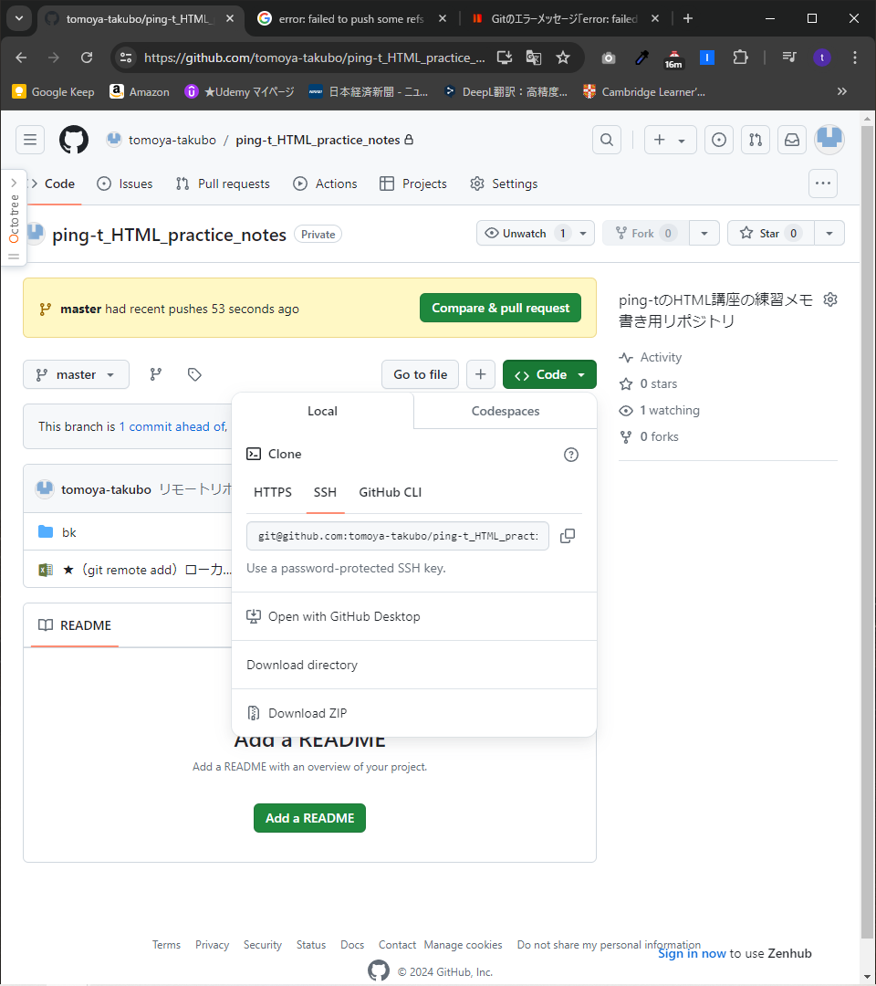
 |  |  |  |  | tkb10@DESKTOP-QAEPV1A MINGW64 ~
 |  |  |  |  | $ pwd
 |  |  |  |  | /c/Users/tkb10

 |  |  |  |  | (省略）

 |  |  |  |  | tkb10@DESKTOP-QAEPV1A MINGW64 ~/Desktop/★HTML・CSS・Javascript等学習フォルダ/★Ping-t
 |  |  |  | ★ | $ git init
 |  |  |  |  | Initialized empty Git repository in C:/Users/tkb10/Desktop/★HTML・CSS・Javascript等学習フォルダ/★Ping-t/.git/

 |  |  |  |  | tkb10@DESKTOP-QAEPV1A MINGW64 ~/Desktop/★HTML・CSS・Javascript等学習フォルダ/★Ping-t (master)
 |  |  |  |  | $ ls -a
 |  |  |  |  | ./ .git/ '~$★（git remote add）ローカルリポジトリ、リモートリポジトリ紐づ
 |  |  |  |  | ../ bk/ '★（git remote add）ローカルリポジトリ、リモートリポジトリ紐づけ

 |  |  |  |  | tkb10@DESKTOP-QAEPV1A MINGW64 ~/Desktop/★HTML・CSS・Javascript等学習フォルダ/★
 |  |  |  | ★ | $ git remote add origin git@github.com:tomoya-takubo/ping-t_HTML_practice_notes.git

 |  |  |  |  | tkb10@DESKTOP-QAEPV1A MINGW64 ~/Desktop/★HTML・CSS・Javascript等学習フォルダ/★Ping-t (master)
 |  |  |  | ★ | $ git remote -v
 |  |  |  |  | origin git@github.com:tomoya-takubo/ping-t_HTML_practice_notes.git (fetch)
 |  |  |  |  | origin git@github.com:tomoya-takubo/ping-t_HTML_practice_notes.git (push)

 |  |  |  |  | tkb10@DESKTOP-QAEPV1A MINGW64 ~/Desktop/★HTML・CSS・Javascript等学習フォルダ/★Ping-t (master)
 |  |  |  |  | $ git add .
 |  |  |  |  | error: open("~$★（git remote add）ローカルリポジトリ、リモートリポジトリ紐づけ手順メモ書き.xlsx"): Permission denied
 |  |  |  |  | error: unable to index file '~$★（git remote add）ローカルリポジトリ、リモートリポジトリ紐づけ手順メモ書き.xlsx'
ファイルが開かれているとエラーになるみたい。
 |  |  |  |  | fatal: adding files failed

 |  |  |  |  | tkb10@DESKTOP-QAEPV1A MINGW64 ~/Desktop/★HTML・CSS・Javascript等学習フォルダ/★Ping-t (master)
 |  |  |  | ★ | $ git add .

 |  |  |  |  | tkb10@DESKTOP-QAEPV1A MINGW64 ~/Desktop/★HTML・CSS・Javascript等学習フォルダ/★Ping-t (master)
 |  |  |  |  | $ git status
 |  |  |  |  | On branch master

 |  |  |  |  | No commits yet

 |  |  |  |  | Changes to be committed:
 |  |  |  |  | (use "git rm --cached <file>..." to unstage)
 |  |  |  |  | new file: bk/test.css
 |  |  |  |  | new file: bk/test.html
 |  |  |  |  | new file: ★（git remote add）ローカルリポジトリ、リモートリポジトリ紐づけ手順メモ書き.xlsx

 |  |  |  |  | tkb10@DESKTOP-QAEPV1A MINGW64 ~/Desktop/★HTML・CSS・Javascript等学習フォルダ/★Ping-t (master)
 |  |  |  | ★ | $ git commit -m "リモートリポジトリへ初めてPushを行う。"
 |  |  |  |  | [master (root-commit) 20a2367] リモートリポジトリへ初めてPushを行う。
 |  |  |  |  | 3 files changed, 448 insertions(+)
 |  |  |  |  | create mode 100644 bk/test.css
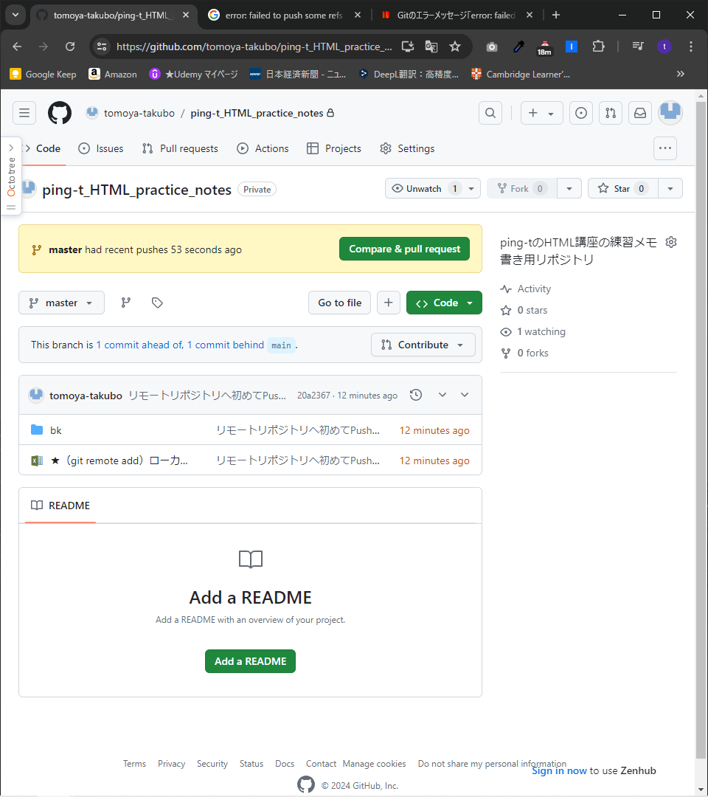
 |  |  |  |  | create mode 100644 bk/test.html
 |  |  |  |  | create mode 100644 ★（git remote add）ローカルリポジトリ、リモートリポジトリ紐づけ手順メモ書き.xlsx

ミス。次のとおりpushしたい対象のhead名はmasterなのでmasterが正しい。
 |  |  |  |  | tkb10@DESKTOP-QAEPV1A MINGW64 ~/Desktop/★HTML・CSS・Javascript等学習フォルダ/★Ping-t (master)
 |  |  |  |  | $ git push origin main
 |  |  |  |  | error: src refspec main does not match any
 |  |  |  |  | error: failed to push some refs to 'github.com:tomoya-takubo/ping-t_HTML_practice_notes.git'

 |  |  |  |  | tkb10@DESKTOP-QAEPV1A MINGW64 ~/Desktop/★HTML・CSS・Javascript等学習フォルダ/★Ping-t (master)
 |  |  |  |  | $ git branch
 |  |  |  |  | * master

 |  |  |  |  | tkb10@DESKTOP-QAEPV1A MINGW64 ~/Desktop/★HTML・CSS・Javascript等学習フォルダ/★Ping-t (master)
 |  |  |  |  | $ git branch origin master

凡ミス。pushが正しい。これではoriginという名のブランチができてしまう。
 |  |  |  |  | tkb10@DESKTOP-QAEPV1A MINGW64 ~/Desktop/★HTML・CSS・Javascript等学習フォルダ/★Ping-t (master)
 |  |  |  |  | $ git branch
 |  |  |  |  | * master
 |  |  |  |  | origin

 |  |  |  |  | tkb10@DESKTOP-QAEPV1A MINGW64 ~/Desktop/★HTML・CSS・Javascript等学習フォルダ/★Ping-t (master)
 |  |  |  |  | $ git branch -d origin
 |  |  |  |  | Deleted branch origin (was 20a2367).

 |  |  |  |  | tkb10@DESKTOP-QAEPV1A MINGW64 ~/Desktop/★HTML・CSS・Javascript等学習フォルダ/★Ping-t (master)
 |  |  |  |  | $ git branch
 |  |  |  |  | * master

 |  |  |  |  | tkb10@DESKTOP-QAEPV1A MINGW64 ~/Desktop/★HTML・CSS・Javascript等学習フォルダ/★Ping-t (master)
 |  |  |  | ★ | $ git push origin master
 |  |  |  |  | Enumerating objects: 6, done.
 |  |  |  |  | Counting objects: 100% (6/6), done.
 |  |  |  |  | Delta compression using up to 8 threads
 |  |  |  |  | Compressing objects: 100% (6/6), done.
 |  |  |  |  | Writing objects: 100% (6/6), 9.73 KiB | 474.00 KiB/s, done.
 |  |  |  |  | Total 6 (delta 0), reused 0 (delta 0), pack-reused 0 (from 0)
 |  |  |  |  | remote:
 |  |  |  |  | remote: Create a pull request for 'master' on GitHub by visiting:
 |  |  |  |  | remote: https://github.com/tomoya-takubo/ping-t_HTML_practice_notes/pull/new/master
 |  |  |  |  | remote:
 |  |  |  |  | To github.com:tomoya-takubo/ping-t_HTML_practice_notes.git
 |  |  |  |  | * [new branch] master -> master

 |  |  |  |  | tkb10@DESKTOP-QAEPV1A MINGW64 ~/Desktop/★HTML・CSS・Javascript等学習フォルダ/★Ping-t (master)
 |  |  |  |  | $

